Symbole
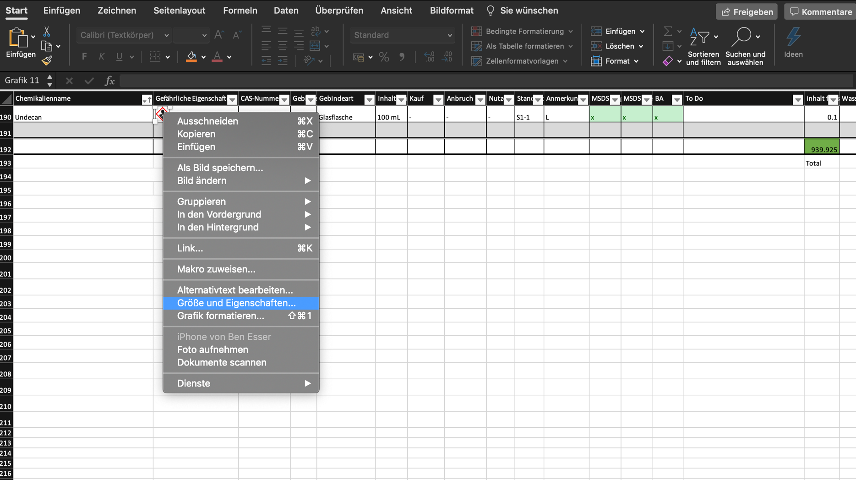
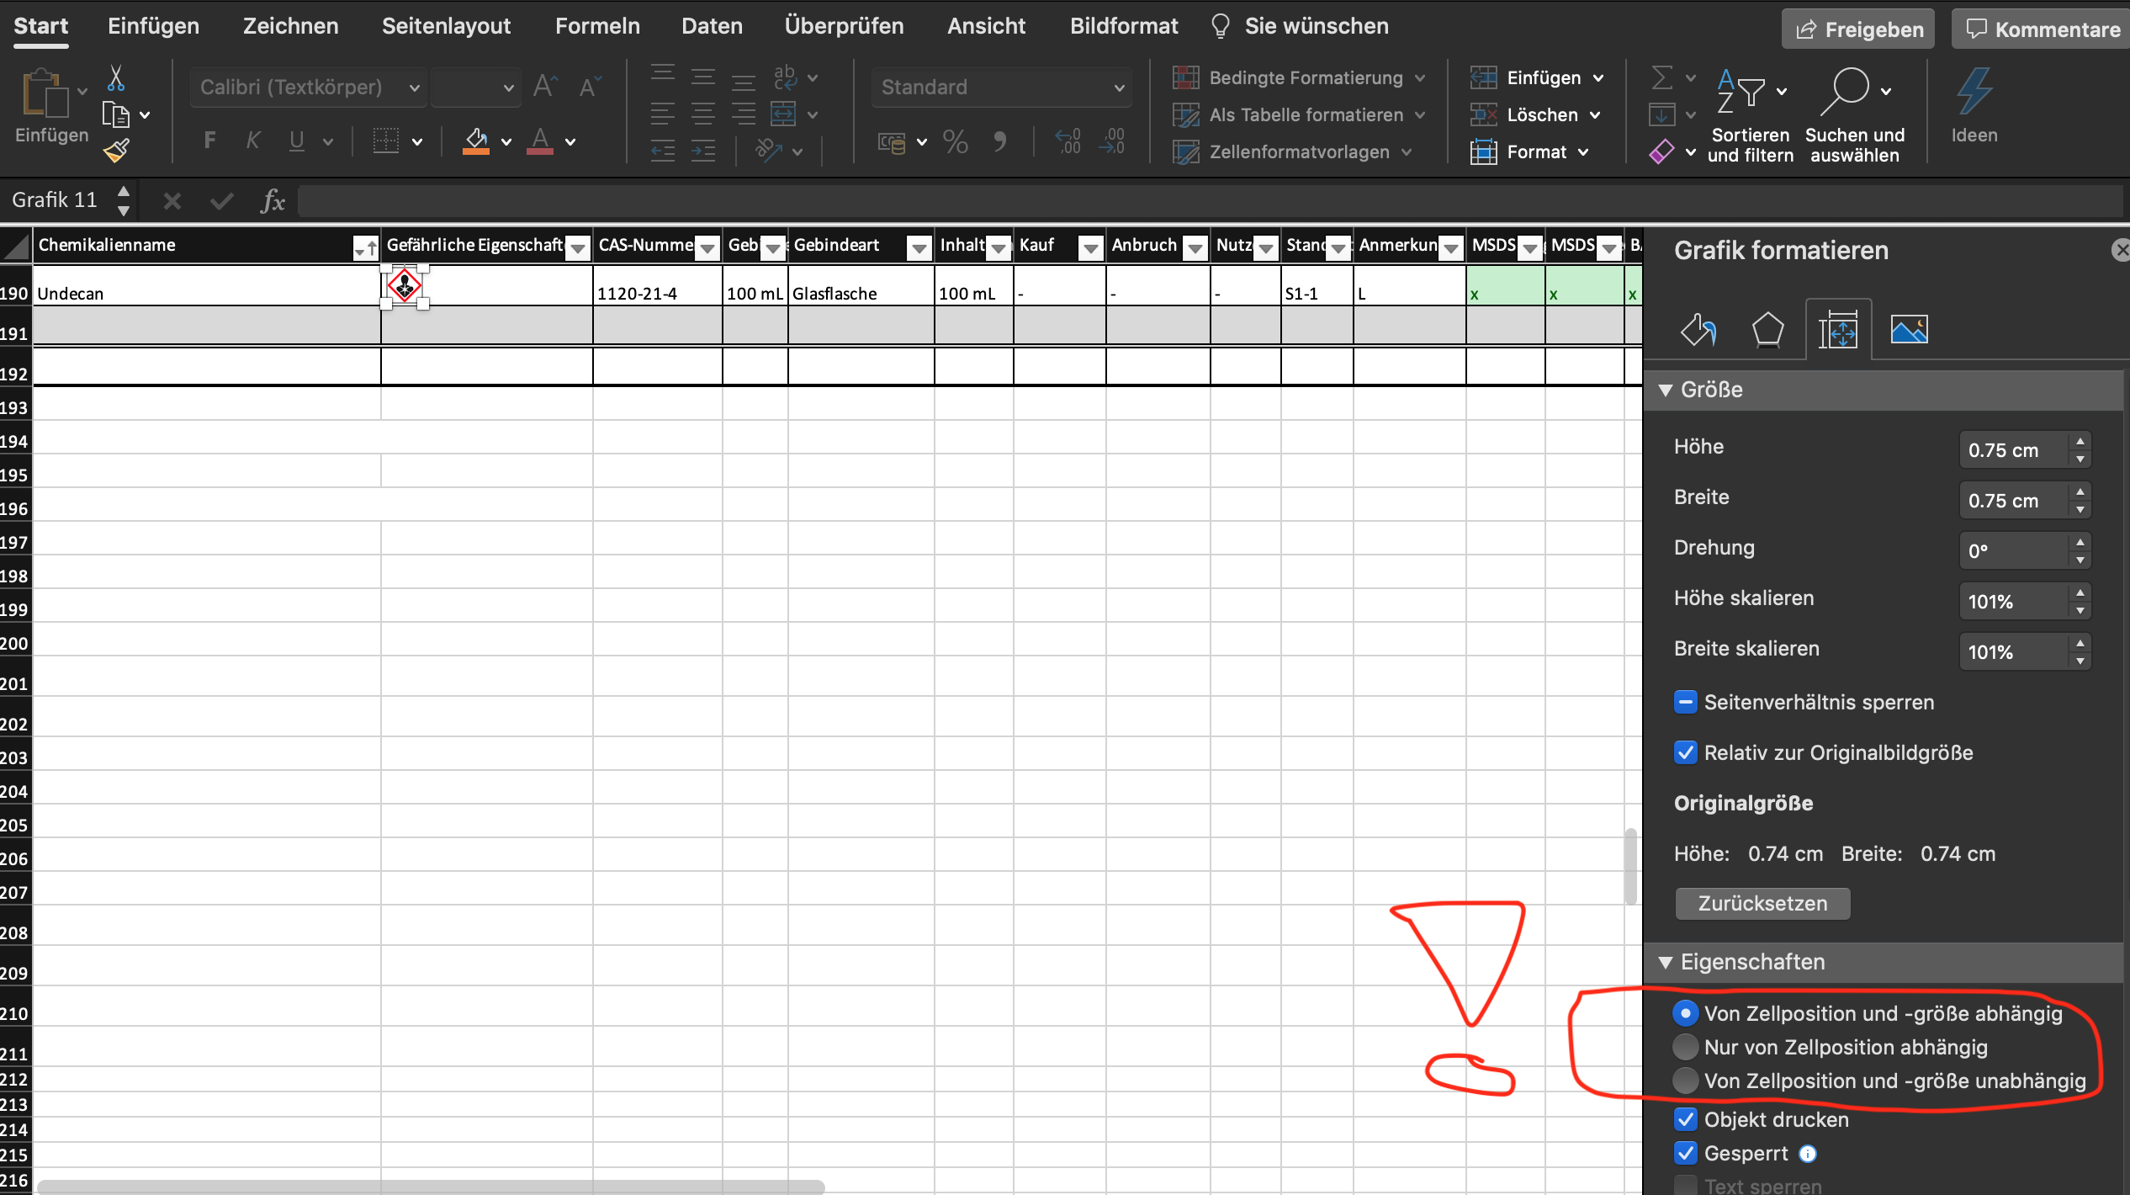
if you insert symbols, make sure you tick the correct box in the settings -->

